Sheet1
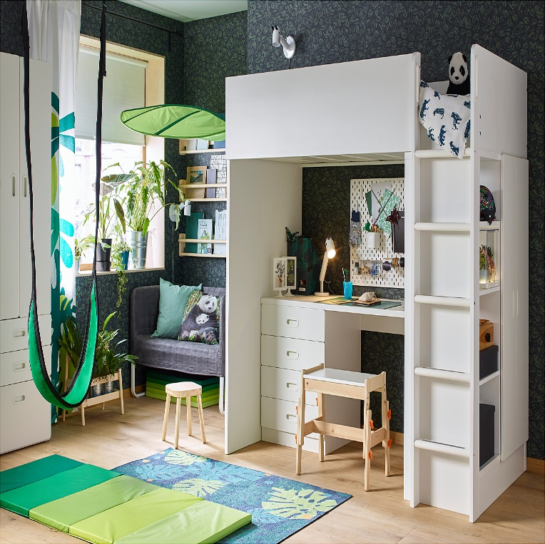

 | jfkugckk

hchgcjhcjhck

